WK
Wandkasten
 | Breedte (mm) | Diepte (mm) | Hoogte (mm) | Opmerking
WK01 | 3600 | 600 | 2600 | Indeling wijkt af van standaard!
WK02 | 1200 | 600 | 2600
WK03 | 1200 | 600 | 2600
WK04 | 2400 | 750 | 2000 | Stelling!
WK05 | 600 | 600 | 2600
WK06 | 1200 | 600 | 2600
WK07 | 1600 | 600 | 1200
WK08 | 4200 | 600 | 2600
WK09 | 1200 | 600 | 2600
WK10 | 1200 | 600 | 2600
WK11 | 1200 | 600 | 2600
 |  |  |  |  | Schets WK01
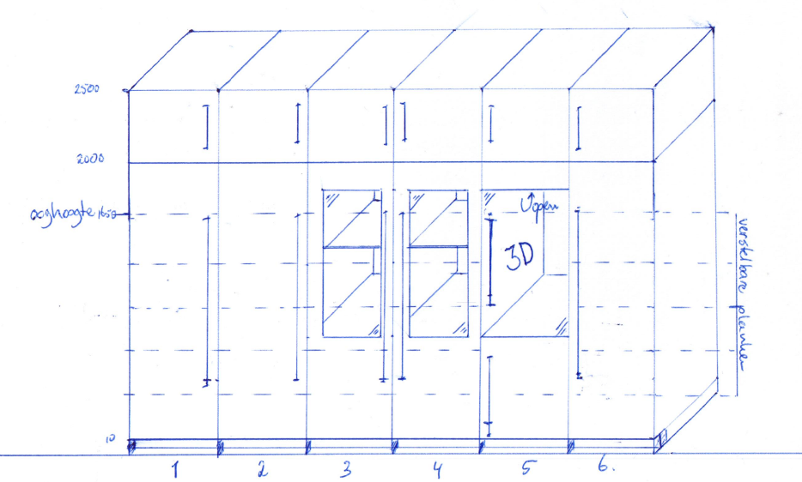
Afwijkingen WK01 t.o.v. standaard:
6 kastdelen 600 breed
Opgedeeld in 2000mm hoge onderkast + 600 mm hoge bovenkast
Deuren afsluitbaar
Kastdeel 1: | 5 verstelbare planken
 | deur linksdraaiend

Kastdeel 2: | 5 verstelbare planken
 | deur linksdraaiend

Kastdeel 3: | 5 verstelbare planken
 | deur voorzien van kijkglas
 | deur linksdraaiend

Kastdeel 4: | 5 verstelbare planken
 | deur voorzien van kijkglas
 | deur rechtsdraaiend

Kastdeel 5: | onderkast 800 mm hoog met 1 plank
 | deur rechtsdraaiend 800 mm hoog
 | kastdeel 1200mm hoog, geen planken, voorzien van 1 inbouw wcd
 | glazen deur 1200 mm hoog, rechtsdraaiend

Kastdeel 6: | 5 verstelbare planken
 | planken 10 cm korter dan standaard
 | aan binnenkant deur snoerenhouder (bijv. Hirschmann LMLH50)
 | deur rechtsdraaiend

Bovenkast | 1 plank
 | deuren links- en rechtsdraaiend

